Java-Oracle連携
【JDBC、Thin Driverとは】
JDBCは、Javaからデータベースにアクセスし、操作するためのAPIライブラリです。
JavaプログラムからデータベースにSQL文を発行し、結果を取得したりデータを追加したりする際に利用します。

データベースはOracleの他にもMySQL、SQLServerなど沢山の種類があり、細かい利用方法(定義されたデータベース内部のメソッドの仕様など)がそれぞれ異なっています。
JDBCを利用すると、これらデータベース間の違いを吸収し、Java-データベース間のやり取りに対する処理に対して異なるプログラムを作成しなくても良いようになります。
Javaプログラム

JDBC API

Oracle用のJDBC
ドライバ
MySQL用のJDBC
ドライバ

Oracle
MySQL

さらに、Oracleの場合、接続に利用するJDBCドライバが２種類あります。
「Oracle JDBC OCI Driver」と、「Oracle JDBC Thin Driver」です。
Oracle JDBC OCI Driverは、OCIと呼ばれるライブラリを利用してOracleに接続します。
高機能ですが初期設定が煩雑で、かつOracle Clientをインストール済みの環境でしか利用できません。

Oracle JDBC Thin Driverは、ドライバーが直接データベースにアクセスし接続や諸々の処理を行います。
OCIに比べると若干パフォーマンスが下がりますが、どの環境でも利用できるため現場で活用されることの多いドライバです。
本研修では、このThin Driverを利用します。

【ODBCドライバの準備】
研修資料フォルダに、ojdbc7.jarが存在することを確認してください。
Java基礎研修のプロジェクトの直下にlibフォルダを作成し、そこにjarファイルを配置します。

Eclipse上で以下の操作を行い、ライブラリへの参照パスを通してください。

①対象のプロジェクトで右クリックし、メニューからプロパティをクリック
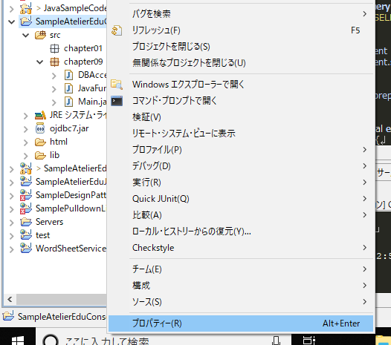

②Javaのビルドパスを選択し、ライブラリタブを選択。ojdbc7.jarが存在しない場合、jar追加ボタンをクリックして追加する。
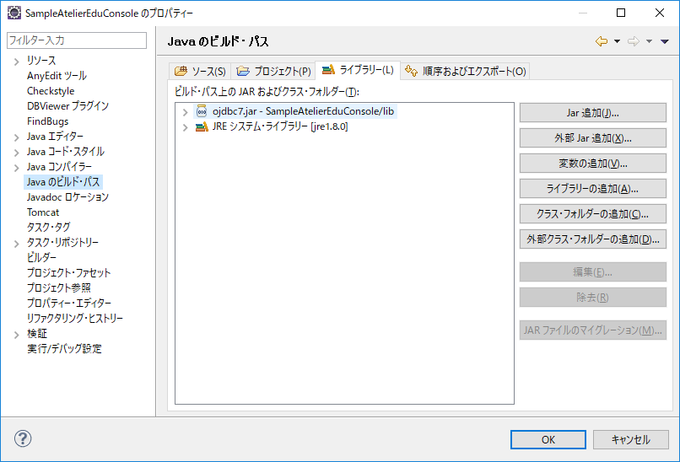

【Java-Oracle連携 処理の種別と処理順】
JDBC経由で、JavaからOracleに対してSQLを発行することができます。
SELECT、INSERT、UPDATE、DELETEの基本的な操作構文はすべて利用可能です。

フレームワークを利用せずにJavaからOracleへ接続するには、以下の処理順でプログラムを記載します。

①JDBCを利用してOracleへ接続
②SQLを文字列で作成
③PreparedStatementクラスを利用して、SQLにパラメータを設定
※Statementクラスというのもありますが、利用しないで良いです
④PreparedStatementクラスのexecuteQueryメソッド、またはexecuteUpdateメソッドを利用して、SQLを実行
⑤executeQueryメソッド、executeUpdateメソッドの処理結果をResultSetクラスなどで保持
⑥ResultSetクラスに保持したSELECT結果を処理
⑦必要であれば、Connectionクラスのcommit、rollbackメソッドを呼び出す
⑧ConnectionクラスのCloseメソッドを実行し、Oracleとの接続を切断

1つずつ分解して説明します。
①JDBCを利用してOracleへ接続
Oracleへの接続処理は、以下の3つをセットでおまじないとして認識しておいてください。

 | // ojdbc7.jarの中身を検索、oracle.jdbc.driverパッケージのOracleDriverクラスを利用できるようにする
 | Class.forName("oracle.jdbc.driver.OracleDriver");
 | // Oracleとの接続を行う
 | // DriverManager.getConnectionの戻り値が、DBとの接続を管理するConnectionクラス
 | Connection conn = DriverManager.getConnection("jdbc:oracle:thin:@localhost:1521:XE", "JAVA_FUNDAMENTAL","atelier");
 | // トランザクションの管理ができなくなってしまうので、自動コミットを切る
 | conn.setAutoCommit(false);

②SQLを文字列で作成
Stringクラス、StringBuilderクラスなどを利用して、発行したいSQLを作成します。
この時、パラメータとして変化する可能性のある条件値などは半角クエスチョンマーク「?」で記載しておきます。

 | StringBuilder query = new StringBuilder();
 |  |  | query.append("SELECT");
 |  |  | query.append(" MAIN_CD");
 |  |  | query.append(" , COLUMN_A");
 |  |  | query.append(" , COLUMN_B");
 |  |  | query.append(" , COLUMN_C");
 |  |  | query.append("FROM");
 |  |  | query.append(" JAVA_FUNDAMENTAL");
 |  |  | query.append("WHERE");
 |  |  | query.append(" MAIN_CD = ?");

③PreparedStatementクラスを利用して、SQLにパラメータを設定

 | // ConnectionクラスのprepareStatementメソッドの引数にSQL文字列を渡して、PreparedStatementクラスのオブジェクトを作成
 | ps = conn.prepareStatement(query.toString());

PreparedStatementクラスには、大量のsetXxxxxという名称のメソッドが用意されています。
このsetXxxxxメソッドを介して、SQLの「?」部分に値を設定します。
SQL上、文字列として値を設定したければsetString()、整数値を設定したければsetInt()などを呼び出して利用します。

 | // 第一引数には1から始まる数値を設定。SQL上の何番目の？を置換するかを指定する。
 | // 第二引数には設定値を指定する。
 | ps.setString(1, "cd001");

④PreparedStatementクラスのexecuteQueryメソッド、またはexecuteUpdateメソッドを利用して、SQLを実行
⑤executeQueryメソッド、executeUpdateメソッドの処理結果をResultSetクラスなどで保持

 | // SELECT文を実行する時は、SELECT結果をResultSetクラスの形で返却してくれるexecuteQueryメソッドを、
 | // INSERT、UPDATE、DELETE文を実行する時は、実行結果件数だけを返却してくれるexecuteUpdateメソッドを利用する
 | ResultSet rs = ps.executeQuery();
 | int count = ps.executeUpdate();

⑥ResultSetクラスに保持したSELECT結果を処理
※「ResultSetの詳細」シートを参照

⑦必要であれば、Connectionクラスのcommit、rollbackメソッドを呼び出す
SELECT文を実行した場合は不要ですが、INSERT・UPDATE・DELETEを行った際は、場合に応じて呼び出します。

 | conn.commit();
 | conn.rollback();

⑧ConnectionクラスのCloseメソッドを実行し、Oracleとの接続を切断
Close処理は絶対に忘れないように。
Closeを行わずにconnection変数の参照が失われた場合、接続が残り続けます。
Oracleが同時に接続できるセッション数は上限があり、ユーザーが接続できなくなる危険性があります。

 | conn.close();

補足
 | ※ダイレクトにSQLを書かず、わざわざPreparedStatementクラス経由でSQLを生成する理由
 | いくつか理由がありますが、主に以下の観点から利用します。
 | ・簡単に色々な条件のSQLに対応できる
 |  | →WHERE句の値ごとにSQLを文字列で定義するより効率的なため
 | ・セキュリティが堅牢になる
 |  | →PreparedStatementクラスは、パラメータの値に禁止文字が含まれていた場合、自動で変換処理を行ってくれるため

ResultSetの詳細
prepareStatement.executeQuery()の実行後、取得できるResultSetは以下のイメージでいると良い。

JAVA_FUNDAMENTAL_WORK
MAIN_CD | COLUMN_A | COLUMN_B | COLUMN_C
maincd_001 | columna_101 | 90001 | 2019-02-18
maincd_002 | columna_101 | 90001 | 2019-02-18
maincd_003 | columna_102 | 90002 | 2019-02-19

上記のテーブルに対して以下のクエリを発行した場合を想定

SELECT
MAIN_CD
, COLUMN_A
, COLUMN_B
, COLUMN_C
FROM JAVA_FUNDAMENTAL_WORK

prepareStatement = connection.prepareStatement(query.toString());
ResultSet rs = prepareStatement.executeQuery();
ResultSetのrs
クエリの結果がそのまま表形式で格納されているイメージ

この状態で
String str = "";
while(rs.next()){
str = rs.getInt(1);
}
上記のコードを実行した時、ResultSetはどのような状態となるか

ResultSet.next()が１回も実行されていない場合、カーソルは存在しません。
ResultSet.next()が実行されると、カーソルが次のレコードに移ります。
カーソルとは処理対象レコードの現在位置のことです。
つまり、ResultSetの1行目にカーソルが存在する、という場合は、以下のイメージになります。
※背景赤のレコード位置にカーソルが存在する
ResultSetのrs

rs.getString(1);のように値の取得処理を行うと、カーソルの存在するレコードの値を取得します。

rs.getString(1); |  |  | ←カーソルの存在するレコードの1列目の値をString型として取得
rs.getString("MAIN_CD"); |  |  | ←カーソルの存在するレコードの「MAIN_CD」列の値をString型として取得

上記の仕様のため、ResultSet.next()を繰り返すことでResultSet内の全レコードの値を取得することができます。

String str = "";
while(rs.next()){
str = rs.getInt(1);
}
↑でnext()を実行する度に、カーソルの位置が次のレコードに移る

ResultSetのrs

ResultSetのrs

ResultSetのrs

応用問題要件の整理
■応用問題で求められていること

【基本的な要件】
JAVA_FUNDAMENTAL_WORKテーブルに存在するレコードのうち、
・同じMAIN_CDの値を持つレコードがJAVA_FUNDAMENTALテーブルに存在する場合
JAVA_FUNDAMENTAL_WORKテーブルのレコードの値で、JAVA_FUNDAMENTALテーブルのレコードを更新する
・同じMAIN_CDの値を持つレコードがJAVA_FUNDAMENTALテーブルに存在しない場合
JAVA_FUNDAMENTAL_WORKテーブルのレコードの値を、JAVA_FUNDAMENTALテーブルに新規追加する

JAVA_FUNDAMENTAL_WORK |  |  |  | JAVA_FUNDAMENTAL
MAIN_CD | COLUMN_A | COLUMN_B | COLUMN_C | MAIN_CD | COLUMN_A | COLUMN_B | COLUMN_C
maincd_001 | columna_101 | 90001 | 2019-02-18 | maincd_001 | columna_101 | 90001 | 2019-09-11
maincd_002 | columna_101 | 90001 | 2019-02-18 | maincd_002 | columna_101 | 90001 | 2019-09-11
maincd_003 | columna_102 | 90002 | 2019-02-19 | maincd_003 | columna_102 | 90002 | 2019-09-11
maincd_004 | columna_103 | 90003 | 2019-02-20 | maincd_004 | columna_103 | 90003 | 2019-09-11
maincd_005 | columna_104 | 90004 | 2019-02-21 | maincd_006 | columna_105 | 90005 | 2019-09-11
maincd_006 | columna_105 | 90005 | 2019-02-22 | maincd_007 | columna_106 | 90006 | 2019-09-11
maincd_007 | columna_106 | 90006 | 2019-02-23 | maincd_009 | columna_108 | 90008 | 2019-09-11
maincd_008 | columna_107 | 90007 | 2019-02-24
maincd_009 | columna_108 | 90008 | 2019-02-25
MAIN_CDが背景黄色のレコードは更新、背景赤色のレコードは新規登録することになる。

【処理を順番に図示】

※MainクラスからDBAccessクラスを最初に呼び出す部分は省略
① selectWorkAllメソッドで、JAVA_FUNDAMENTAL_WORKテーブルの全レコードを取得
※ただし、その前にJAVA_FUNDAMENTAL_WORKテーブルのレコード件数を取得しておく必要がある
DBAccessクラス
Mainクラス
mainメソッド
insertメソッド

SELECT COUNT(1) FROM JAVA_FUNDAMENTAL_WORK
updateメソッド
レコード件数

deleteメソッド
JavaFundamentalWorkテーブル

selectWorkAllメソッド

ResultSetにレコード件数が格納されているので、そこから件数を取得

ResultSetにJAVA_FUNDAMENTAL_WORKテーブルの全件レコードが格納されている
SELECT XXX, XXXX,XXXXX FROM JAVA_FUNDAMENTAL_WORK
全レコードのデータ

JavaFundamental
テーブル

JavaFundamentalWorkのマッピングメソッド

JavaFundamentalのマッピングメソッド

② selectWorkAllメソッドでJavaFundamentalWorkのマッピングメソッドを呼び出し、①の結果レコードを全てJavaFundamentalWorkクラスにマッピング(配列に格納)

Mainクラス
DBAccessクラス

mainメソッド
insertメソッド

updateメソッド

deleteメソッド
JavaFundamentalWorkテーブル

selectWorkAllメソッド

ResultSet内のレコード数分ループして、1レコードずつ配列の要素に格納
JAVA_FUNDAMENTAL_WORKの配列

JavaFundamental
テーブル

JavaFundamentalWorkのマッピングメソッド

JavaFundamentalのマッピングメソッド

③ ②の配列をMainクラスの処理に戻す
Mainクラス
DBAccessクラス

mainメソッド
insertメソッド

JAVA_FUNDAMENTAL_WORKの配列

updateメソッド

deleteメソッド
JavaFundamentalWorkテーブル

selectWorkAllメソッド

JAVA_FUNDAMENTAL_WORKの配列

JavaFundamental
テーブル

JavaFundamentalWorkのマッピングメソッド

JavaFundamentalのマッピングメソッド

④ ③の配列の要素数分ループ処理を行い、取得したJavaFundamentalWorkテーブルのMainCdの値が、すでにJavaFundamentalテーブルに存在するか件数確認を行う
※ということは、同じMAIN_CDの値を持つレコードがJavaFundamentalテーブルに存在するか、確認するためのメソッドが必要(ここではgetCountJavaFundamentalRecordメソッドとする)
Mainクラス
DBAccessクラス
mainメソッド
insertメソッド
JAVA_FUNDAMENTAL_WORKの配列

updateメソッド

JavaFundamentalWorkテーブル
配列の要素1つめ
deleteメソッド

配列の要素2つめ
selectWorkAllメソッド

配列の要素3つめ

SELECT COUNT(1) FROM JAVA_FUNDAMENTAL
JavaFundamentalWorkのマッピングメソッド
レコード件数

JavaFundamentalのマッピングメソッド
JavaFundamental
テーブル

件数を返却

getCountJavaFundamentalRecordメソッド

ResultSetにレコード件数が格納されているので、そこから件数を取得

⑤ ④の結果、件数が1件以上(すでに同じMainCdを持つレコードが存在している)ならUPDATE処理を行い、0件(同じMainCdを持つレコードが存在しない)ならINSERT処理を行う
Mainクラス
DBAccessクラス
mainメソッド
insertメソッド
JAVA_FUNDAMENTAL_WORKの配列
getCountJavaFundamentalRecordメソッドからの戻り値が1件以上なら、UPDATE処理、0件ならINSERT処理

updateメソッド

JavaFundamentalWorkテーブル
配列の要素1つめ
deleteメソッド

配列の要素2つめ
selectWorkAllメソッド

配列の要素3つめ

JavaFundamental
テーブル

JavaFundamentalWorkのマッピングメソッド

JavaFundamentalのマッピングメソッド

getCountJavaFundamentalRecordメソッド

